信用交易
融资融券市场交易数据统计(2025-04-25)

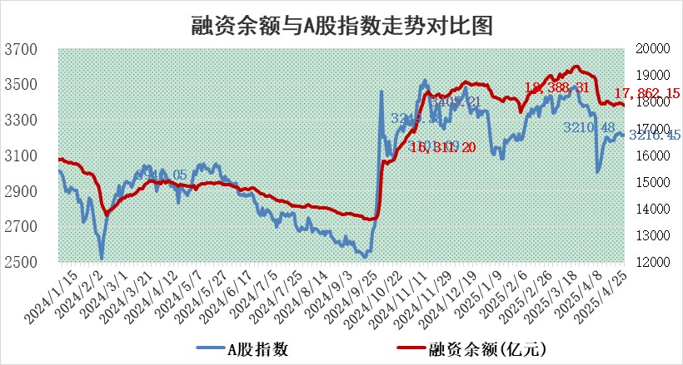
标的证券 | 融资融券余额（亿元） | 融资余额（亿元） | 融券余额（亿元） | 融资买入额（亿元） | 融资融券规模变化（亿元） | 融资余额增幅(‰) | 融券余额增幅(%)
统计数据 | 18,026.28 | 17,862.15 | 111.56 | 987.70 | -56.18 | -2.98 | -1.90

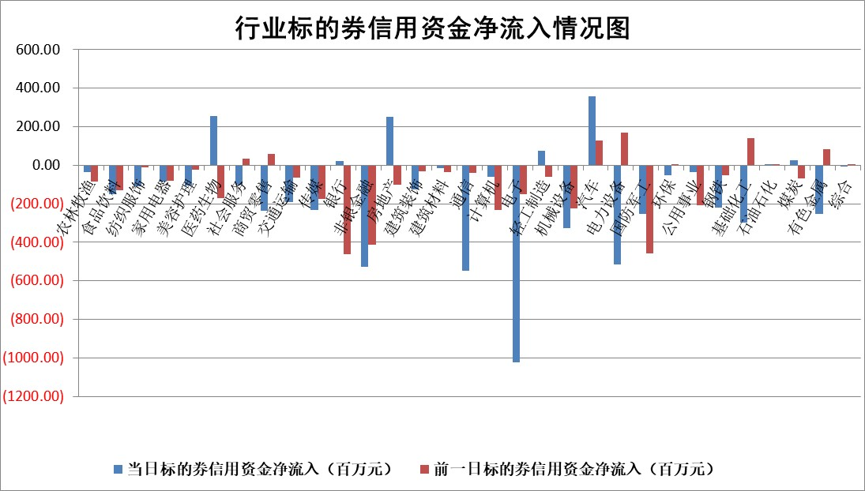

标的基金代码 | 标的基金简称 | 融资余额/市值(%) | 融资余额增幅(%) | 融资买入额/成交金额(%) | （融资余额净增额-融券余额净增额）/市值(‱) | 融券余额降幅(%) | ABS[（融资余额净增额-融券余额净增额）/市值净增额-1](%)
159902 | 华夏中小板ETF | 0.00 | 0.00 | 0.00 | 0.00 | 0.00 | 100.00
159915 | 易方达创业板ETF | 2.56 | -1.84 | 285865.41 | -4.80 | 4.11 | 105.12
159919 | 嘉实沪深300ETF | 0.67 | -0.66 | 2.75 | -0.43 | 1.88 | 89.76
159920 | 华夏恒生ETF | 33.93 | -0.27 | 43.45 | -9.04 | 0.00 | 110.36
159922 | 嘉实中证500ETF | 0.65 | -0.04 | 8.19 | 1.03 | 6.10 | 96.40
159925 | 南方沪深300ETF | 0.50 | 4.42 | 0.34 | 2.13 | -0.05 | 59.42
159928 | 消费ETF | 2.18 | -12.49 | 1.03 | -31.07 | 11.91 | 47.58
159934 | 易方达黄金ETF | 25.52 | -0.28 | 4.07 | -7.28 | 0.00 | 88.55
159939 | 全指信息技术ETF | 1.08 | -0.48 | 42.07 | -0.52 | -0.50 | 101.57
159940 | 全指金融地产ETF | 0.33 | 0.00 | 0.00 | 0.00 | 0.00 | 100.00
159995 | 半导体芯片ETF | 2.80 | -0.45 | 569.95 | -1.20 | 1.05 | 96.51
159997 | 天弘中证电子ETF | 2.48 | 1.33 | 2.95 | 3.24 | -0.47 | 93.09
159998 | 天弘中证计算机主题ETF | 1.31 | -1.30 | 0.09 | -1.90 | -0.94 | 101.10
510050 | 华夏上证50ETF | 1.92 | -0.96 | 208.64 | -1.58 | 12.66 | 97.14
510180 | 华安上证180ETF | 0.41 | -0.16 | 2.00 | 0.01 | 6.05 | 100.09
510880 | 华泰柏瑞红利ETF | 0.72 | -0.40 | 2.51 | -0.14 | 15.94 | 98.75
510900 | 易方达恒生H股ETF | 36.70 | -0.39 | 4.90 | -14.24 | 0.00 | 116.66
511010 | 5年期国债ETF | 2.21 | -2.43 | 0.02 | -5.52 | 0.00 | 161.79
511380 | 可转债及可交换债券ETF | 2.15 | 3.20 | 65.07 | 6.68 | 0.00 | 63.74
512000 | 全指证券ETF | 6.73 | 5.47 | 30.19 | 34.74 | -1.22 | 41.17
512010 | 沪深300医药卫生ETF | 5.66 | 4.18 | 118.88 | 22.79 | 0.73 | 54.00
512070 | 沪深300非银ETF | 3.08 | -6.38 | 499.48 | -20.99 | -0.27 | 40.08
512400 | 南方中证申万有色金属ETF | 1.60 | -1.10 | 0.52 | -1.74 | 0.45 | 80.94
512580 | 广发中证环保产业ETF | 0.89 | -0.63 | 0.04 | -0.57 | 0.00 | 101.26
512660 | 国泰中证军工ETF | 2.40 | 0.15 | 13.23 | 0.33 | -0.37 | 112.38
512800 | 华宝中证银行ETF | 5.15 | -0.39 | 1.92 | -4.76 | -9.90 | 83.76
512980 | 广发中证传媒ETF | 1.61 | 10.15 | 210.68 | 16.29 | 9.87 | 1.90
515030 | 华夏中证新能源汽车ETF | 1.88 | -0.29 | 0.97 | -0.41 | 1.06 | 101.11
515050 | 华夏中证5G通信主题ETF | 1.59 | -1.19 | 6.97 | -3.56 | -20.30 | 96.28
515070 | 华夏中证人工智能ETF | 2.74 | -2.93 | 10.71 | -8.26 | 0.00 | 111.06
标的股票比较指标 |  | 融资余额/流通A股市值(%) | 融资余额增幅(%) | 融资买入额/成交金额(%) | （融资余额净增额-融券余额净增额）/流通A股市值(‱) | 融券余额降幅(%) | ABS[（融资余额净增额-融券余额净增额）/流通A股市值净增额-1](%)
前十名标的个股 |  | 鹏都农牧 | 力诺特玻 | 酒钢宏兴 | 浙江荣泰 | 明星电力 | 中钢天源
 |  | 东旭光电 | 振华股份 | 天富能源 | 金杨股份 | 怡球资源 | 元道通信
 |  | 威创股份 | 浙江荣泰 | 元琛科技 | 天元宠物 | 东利机械 | 浙江荣泰
 |  | 海印股份 | 苑东生物 | 富奥股份 | 天富能源 | 众业达 | 通宇通讯
 |  | 广汇汽车 | 久祺股份 | 秦川物联 | 华西能源 | 百川股份 | 东南电子
 |  | 首航高科 | 石基信息 | 东来技术 | 振华股份 | 通达股份 | 舜禹股份
 |  | 超华科技 | 天富能源 | 英诺特 | 中邮科技 | 阿拉丁 | 德科立
 |  | 联络互动 | 天元宠物 | 广大特材 | 天山电子 | 世荣兆业 | 高凌信息
 |  | 爱康科技 | 金杨股份 | 中光防雷 | 新天地 | 万泽股份 | 新柴股份
 |  | 长江健康 | 浙能电力 | 洁特生物 | 海森药业 | 浦东建设 | 奥尼电子
后十名标的个股 |  | 汇金科技 | 赛为智能 | 赛为智能 | 赛为智能 | 航天晨光 | 华纺股份
 |  | 赛为智能 | 华利集团 | 阳光诺和 | 吉鑫科技 | 可立克 | 中集集团
 |  | 岩石股份 | 湖北能源 | 苏奥传感 | 康鹏科技 | 沪农商行 | 超卓航科
 |  | 中交地产 | 吉鑫科技 | 宝鹰股份 | 致远互联 | 芯朋微 | 榕基软件
 |  | 联创股份 | 大叶股份 | 中航产融 | 红宝丽 | 华纺股份 | 柏诚股份
 |  | 香雪制药 | 新乳业 | 新莱福 | 恒宝股份 | 思维列控 | 弘讯科技
 |  | 华闻集团 | 横店影视 | 玉龙股份 | 仕佳光子 | 敏芯股份 | 信宇人
 |  | 东方集团 | 康鹏科技 | 汇金科技 | 长盈通 | 光华科技 | 英诺特
 |  | 中青宝 | 红宝丽 | 岩石股份 | 大叶股份 | 中国化学 | 昌红科技
 |  | 晨鸣纸业 | 迪哲医药 | 中交地产 | 远翔新材 | 成大生物 | 宝胜股份
说明：1.以上普通交易数据和信用交易数据皆以交易日收盘后数据为基准；2.上述标的证券总数据只计算标的证券市场总数据，不包括从标的证券中调出去标的证券数据，所以与交易所公布的总值略有不同； 3.上述行业采用申万一级行业分类；4.以上标的基金和标的个股中比较的6个指标值中：前5个（从左至右）为正向指标，值越大排名越靠前；第6个为逆向指标，值越小，排名越靠前；5.第6个指标中ABS[]表示求绝对值，其主要用于考量信用资金相对净流入对股价相对净变化的贡献程度；6.数据来源：wind，交易所。

 |  |  |  | 证券代码 | 新增融资余额 | 融资买入额 | 融资买入增幅前10
 |  | 1 | 西部建设 | 002302 | 80643953 | 177472374 | 41%
 |  | 2 | 天键股份 | 301383 | 27855096 | 56831811 | 39%
 |  | 3 | 井松智能 | 688251 | 7040854 | 13763946 | 27%
 |  | 4 | 国电电力 | 600795 | 116116226 | 151740647 | 23%
 |  | 5 | 华立科技 | 301011 | 9342856 | 31199107 | 23%
 |  | 6 | 捷邦科技 | 301326 | 9066090 | 22350547 | 22%
 |  | 7 | 海利尔 | 603639 | 19864834 | 35520613 | 20%
 |  | 8 | 华研精机 | 301138 | 7597460 | 13339451 | 16%
 |  | 9 | 鹏辉能源 | 300438 | 83773067 | 304558811 | 16%
 |  | 10 | 建科股份 | 301115 | 7106455 | 29879412 | 15%

